Grafico_Iniziale
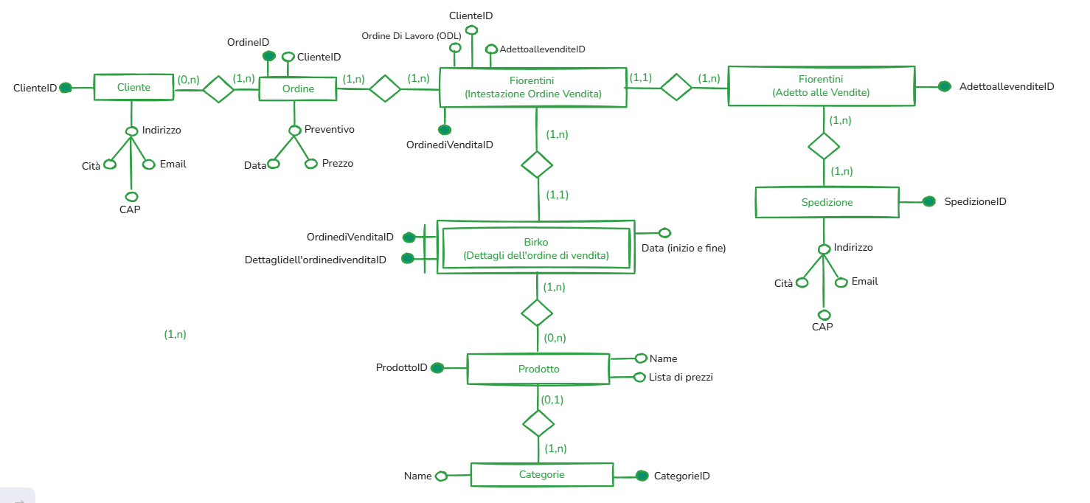
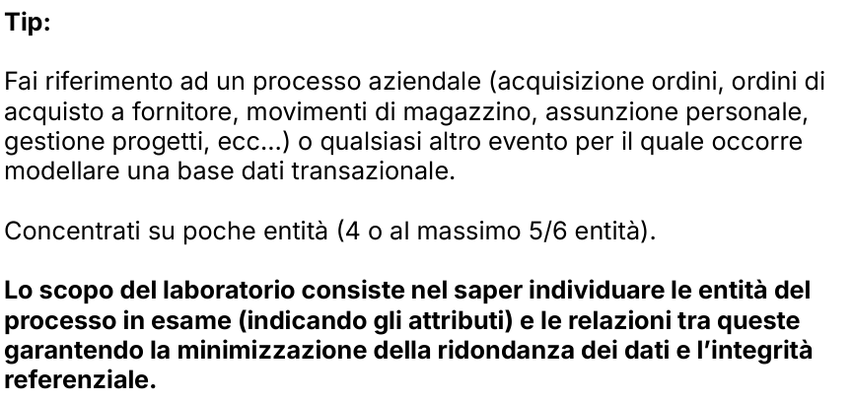
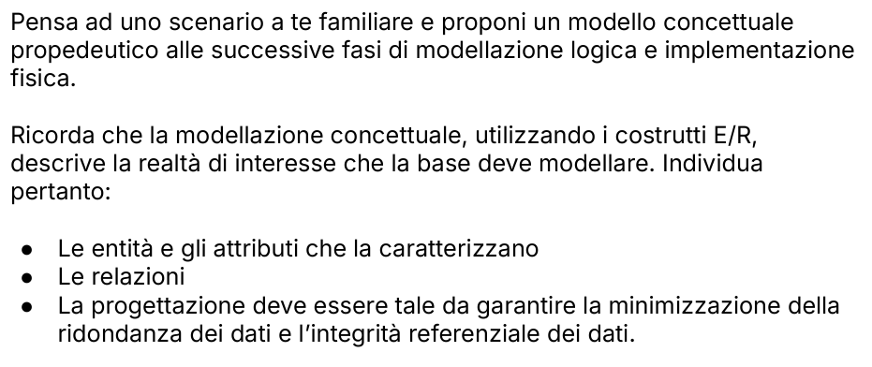

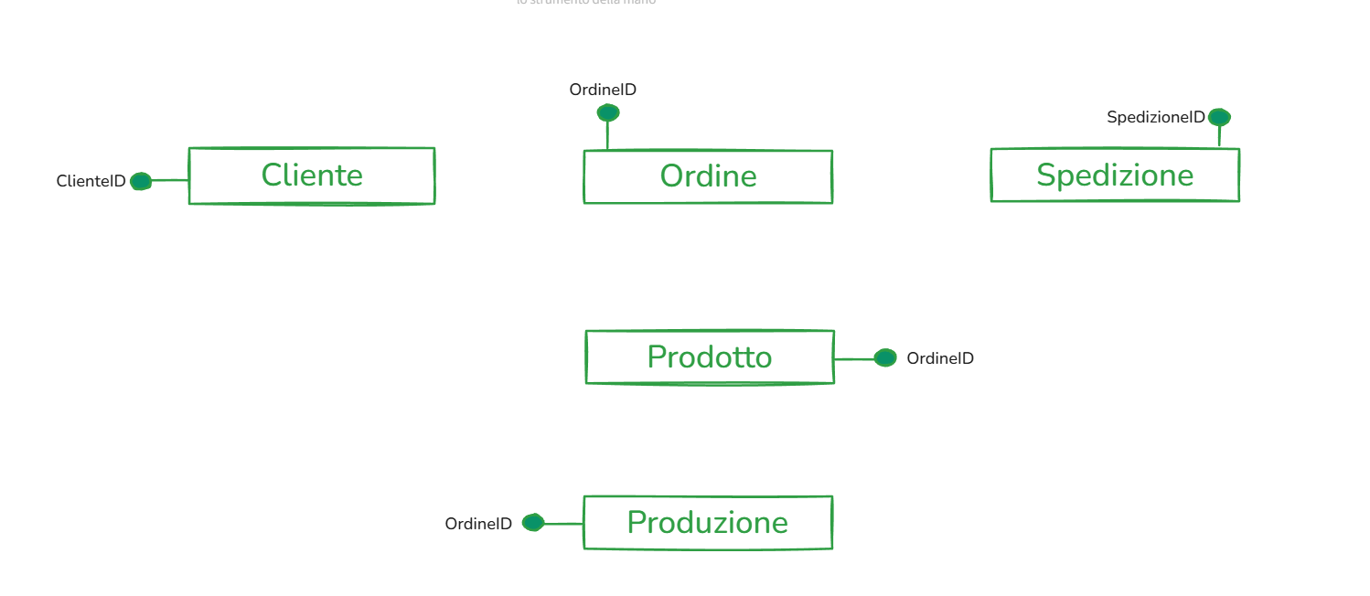
 | Gestione Ordine Fiorentini
Entita | Cliente | Ordine | Fiorentini (Intestazione Ordine Vendita) | Birko (Intestazione Ordine Vendita) | Prodotto | Categorie | Fiorentini (adetto alle vendite) | Spedizione
Atributi | ClienteID | OrdineID | Intestazione Ordine VenditaID | Intestazione Ordine VenditaID | ProdottoID | CategorieID | Adetto Alle VenditeID | AgentediSpedizioneID
 | Indirizzo | Preventivo | Ordine Di Lavoro (ODL) | Ordine Di Lavoro Di Produzione (ODL) | Name | Name | Asunto | Indirizzo
 | Cità | Data | Data | Data Inizio | Lista di prezzi |  |  | Cità
 | Email | Prezzo |  | Data Fine |  |  |  | Email
 | Cap

